境外移入案例來源國
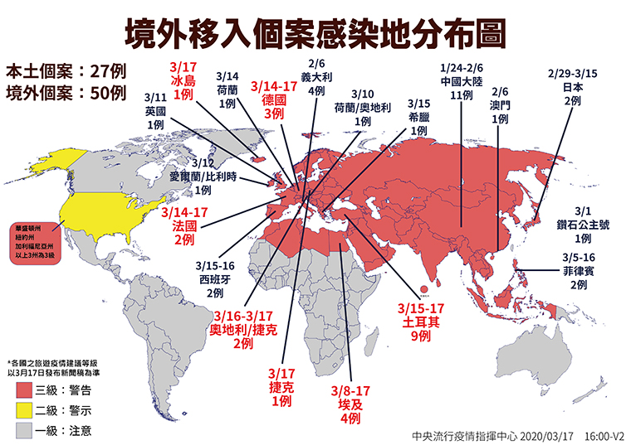
 | iso3c | 3/17公布 | 3/18新增 | 3/19新增 | 3/20新增 | 總計
國家數 |  | 50 | 21 | 7 | 24 | 102
中國大陸 | CHN | 11 |  |  | 0 | 11
澳門 | MAC | 1 |  |  | 0 | 1
義大利 | ITA | 4 |  |  | 0 | 4
日本 | JPN | 2 |  |  | 0 | 2
鑽石公主號 |  | 1 |  |  | 0 | 1
菲律賓 | PHL | 2 | 1 |  | 1 | 4
埃及 | EGY | 4 |  | 1 | 2 | 7
英國 | GBR | 1 | 2 |  | 2 | 5
愛爾蘭/比利時 | IRL|BEL | 1 |  |  | 0 | 1
荷蘭 | NLD | 1 |  |  | 0 | 1
法國 | FRA | 2 | 2 | 2 | 2 | 8
德國 | DEU | 3 | 1 |  | 0 | 4
西班牙 | ESP | 2 | 3 | 1 | 1 | 7
土耳其 | TUR | 9 | 4 |  | 1 | 14
捷克 | CZE | 1 |  |  | 0 | 1
奧地利/捷克 | AUT|CZE | 2 |  | 2 | 0 | 4
希臘 | GRC | 1 |  |  | 0 | 1
荷蘭/奧地利 | NLD|AUT | 1 |  |  | 1 | 2
冰島 | ISL | 1 |  |  | 0 | 1
美國 | USA |  | 3 | 1 | 5 | 9
英國/義大利/法國 | GBR|ITA|FRA |  | 1 |  | 0 | 1
法國/西班牙/英國 | FRA|ESP|GBR |  | 1 |  | 0 | 1
卡達 | QAT |  | 1 |  | 0 | 1
印尼 | IDN |  | 1 |  | 0 | 1
瑞士 | CHE |  | 1 |  | 0 | 1
法國/英國 | FRA|GBR |  |  |  | 1 | 1
美國/墨西哥 | USA|MEX |  |  |  | 1 | 1
西班牙/德國/英國 | ESP|DEU|GBR |  |  |  | 1 | 1
波蘭 | POL |  |  |  | 1 | 1
葡萄牙/西班牙 | PRT|ESP |  |  |  | 2 | 2
新加坡/美國/日本 | SGP|USA|JPN |  |  |  | 1 | 1
加拿大 | CAN |  |  |  | 1 | 1
法國/盧森堡/比利時/德國 | FRA|LUX|BEL|DEU |  |  |  | 1 | 1

